Channel+Campaign
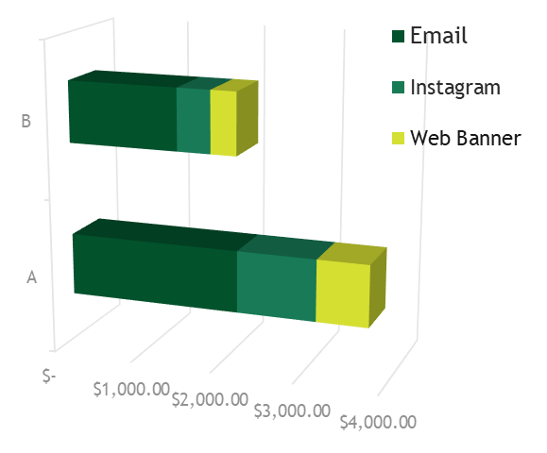
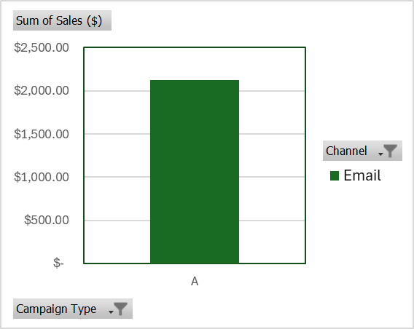
Total Numbers of Customers by Channel & Campaign

Sum of Sales ($) | Channel
Campaign Type | Email | Instagram | Web Banner | Grand Total
A | $2,124.47 | $969.46 | $633.06 | $3,726.99
B | $1,382.38 | $416.14 | $318.92 | $2,117.44
Grand Total | $3,506.85 | $1,385.60 | $951.98 | $5,844.43

